寄送模組－Step1&2. 訊息類別管理
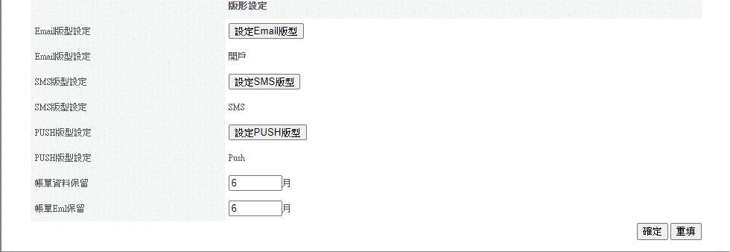
STEP1. 【訊息類別管理】> 【訊息類別管理】>新增訊息類別 |  |  |  | STEP2. 【訊息類別管理】> 【訊息類別管理】>功能>專案參數
 |  |  |  |  | 寄送專案內容(Mail參數) |  |  |  |  |  |  | Push參數設定 |  |  |  |  |  |  |  |  |  | 寄送API：http://{訊息通知平台網域}/Billhunter_api/api/MsgSend
新增訊息類別 | *訊息類別代碼 | *訊息類別名稱 (IBMB訊息夾分類) 待NCB定義分類(ex:信用卡通知、系統訊息、帳務通知、信託理財通知) | *訊息類別說明 | 修改訊息類別內容 | 專案名稱 | 專案主旨 (Mail主旨) | 專案寄件者 | 寄件者E-Mail | 客戶回覆信箱 | *MAIL/PUSH寄送優先順序 | *簡訊發送帳號 (寄送優先順序) (ncb需定義出三個優先順序的帳號) | app_id (APP系統代碼) | product_guid (與app_id為複合鍵) | 訊息標題 (PUSH供畫面上的欄位參數對應如下圖) | 訊息主旨 (PUSH畫面上的欄位參數對應如下圖) | ROUTE | EMAIL版型設定 | SMS版型設定 | PUSH版型 | 帳單資料保留 | 帳單Eml保留 | 電子郵件訊息內容 email_content 本欄位為API欄位(不會訊息平台後台) | 簡訊訊息內容 sms_content 本欄位為API欄位(不會訊息平台後台) | 推播參數.訊息內容 push_option.content 本欄位為API欄位(不會訊息平台後台)
限制/描述 | 限定5碼英數字，不可修改 系統代碼三碼+流水號二碼 (ex: CBS0A、CBS01) | 1. 與Push的categroy 訊息分類ID一致 1. 帳務通知 2. 優惠通知 3. 消費通知 4. 點數通知 5. 重要通知(不可關閉) | 50個中文(100個英數字符號) | 寄送專案內容設定 | 100個中文(200個英數字符號) | 70個中文(140個英數字符號) | 10個中文(40個英數字符號) | 50個英數字符號(100個英數字符號) 提醒PROD MIP系統，MAIL DNS一律為mipsdr.nextbank.com.tw | 50個英數字符號(100個英數字符號) | 低/中/高(單選) |  | APP 編號 (數值) | 產品編號（可變長度的字串。最多 50 個字元） |  |  | 僅信息匣/推播及信息匣/僅推播(單選)
範例-不套樣版參數 T24關閉帳戶為例 | CBS0A | 1 | 關閉帳戶流程有餘額需要匯款 |  | 餘額匯出成功 | 將來銀行-餘額匯出成功 | 將來銀行 | eStatement@mipsdr.nextbank.com.tw | Service@ccs.nextbank.com.tw | 中 | ??? | CHT處理，改為下拉選單，維持系統帶入的預設值 | CHT處理，改為下拉選單，維持系統帶入的預設值 | 將來銀行-關閉帳戶-餘額匯出成功 | 關閉帳戶-餘額匯出成功 | 推播及信息匣 | 不須套樣版 | 不須套樣版 | 不須套樣版 | 6 | 6 | 你的餘額已經成功匯至所指定的銀行帳戶 | 你的餘額已經成功匯至所指定的銀行帳戶 | 你的餘額已經成功匯至所指定的銀行帳戶
範例-套樣版 T24-帳戶交易-轉出成功 | CBS01 | 1 | 轉出成功 |  | 轉出成功 | 將來銀行-轉出成功 | 將來銀行 | eStatement@mipsdr.nextbank.com.tw | Service@ccs.nextbank.com.tw | 中 | ??? | CHT處理，改為下拉選單，維持系統帶入的預設值 | CHT處理，改為下拉選單，維持系統帶入的預設值 | 將來銀行-帳戶交易-轉出成功 | 帳戶交易-轉出成功 | 推播及信息匣 | Public (至寄送模組－Step3. Email SMS Push樣板管理頁籤設定) | Public (至寄送模組－Step3. Email SMS Push樣板管理頁籤設定) | Public (至寄送模組－Step3. Email SMS Push樣板管理頁籤設定) | 6 | 6 | 套樣版，不需填寫 | 套樣版，不需填寫 | 套樣版，不需填寫
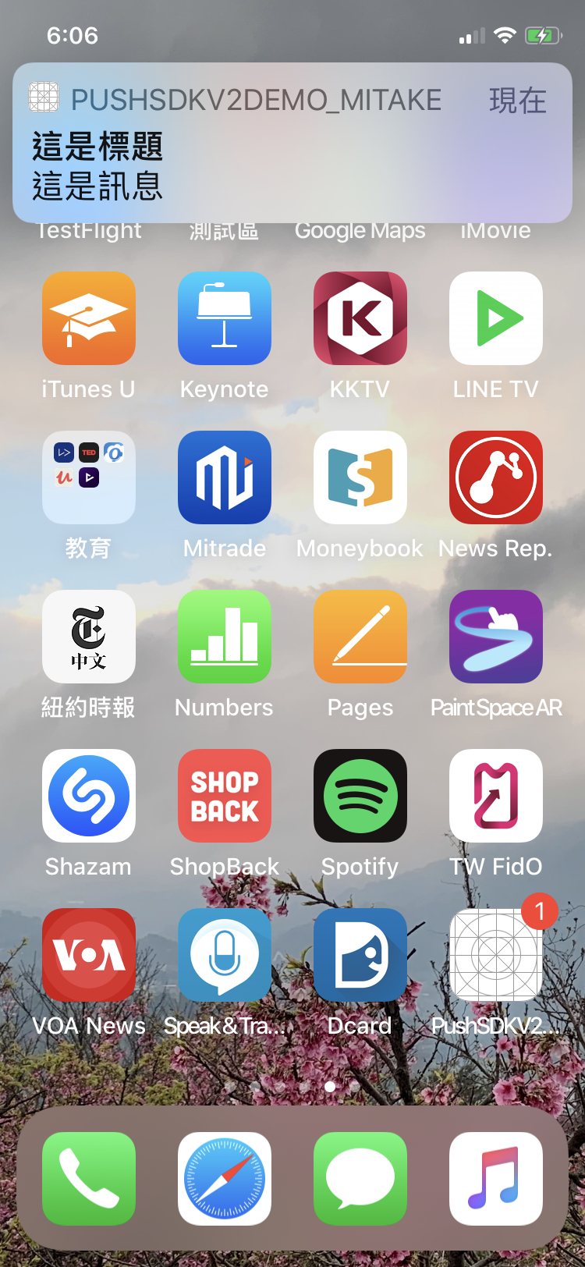
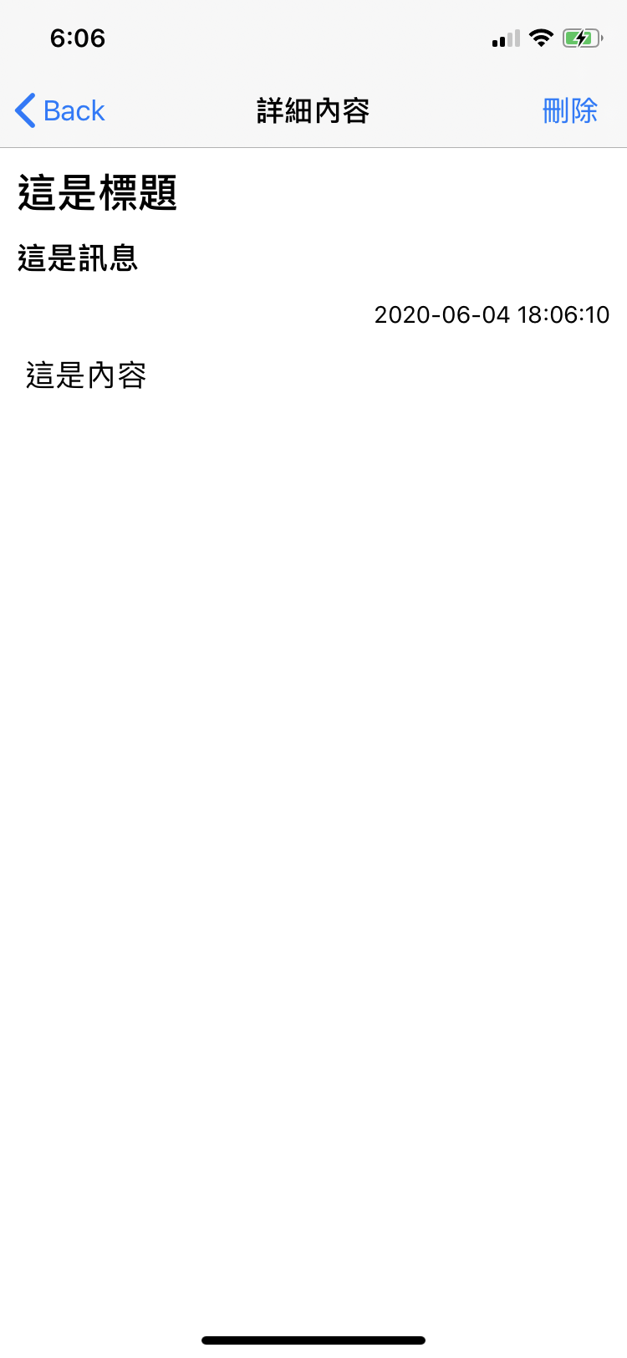
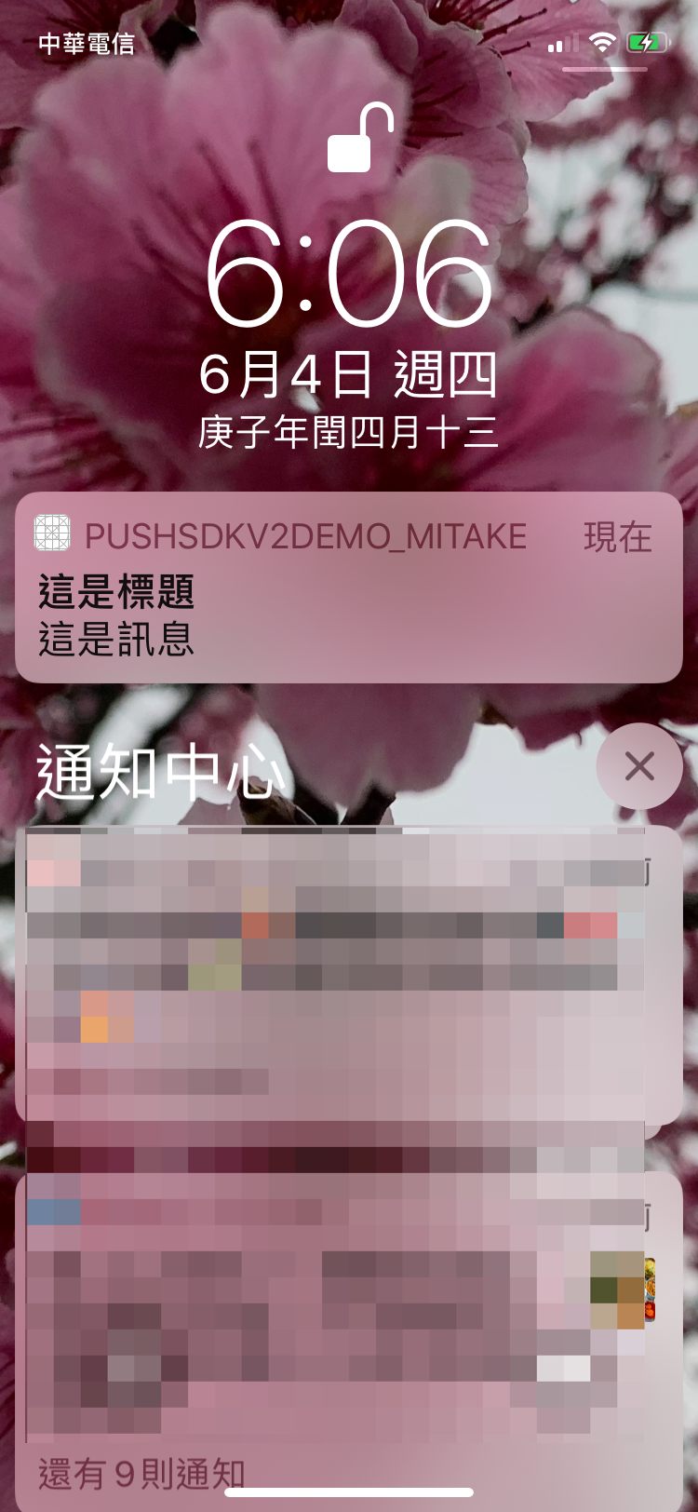
1
2
3
4
5
6
7
8
9

寄送模組－Step3. Email SMS Push樣板管理
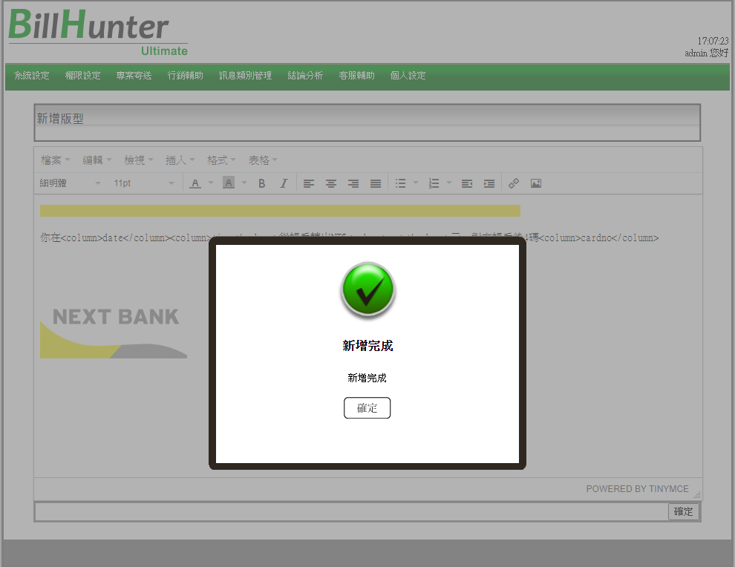
Step3. 若 訊息類別管理>Email專用參數有套參數，則需要至【行銷輔助】>【Email樣版管理】建檔，PUSH/SMS同理。

Email樣版管理 |  |  |  |  | SMS樣版管理 |  |  | PUSH樣版管理
新增版型 | *版型名稱 | *新增方式 | *選擇版型語系 | 版型說明 | 新增版型 | *版型名稱 | *版型說明 | 新增版型 | *版型名稱 | *版型說明
限制/描述 | 50個中文 | 上傳已編輯好的版型/編輯版型(單選) | Unicode(utf-8)/繁體中文(big5)(單選) | 1. 若新增方式選擇「編輯版型」，此欄位為必填 2. 200個中文 | 限制/描述 | 50個中文 | 200個中文 | 限制/描述 | 50個中文 | 200個中文
範例-不套樣版參數 T24關閉帳戶為例 | 不須套樣版 | 不須套樣版 | 不須套樣版 | 不須套樣版 |  | 不須套樣版 | 不須套樣版 | 不須套樣版 | 不須套樣版 | 不須套樣版
範例-套樣版 T24-帳戶交易-轉出成功 | Public | 編輯版型 | Unicode(utf-8) | 你在<column>date</column><column>time</column>從帳戶轉出NT$<column>amt</column>元，對方帳戶後4碼<column>cardno</column> |  | Public | 你在<column>date</column><column>time</column>從帳戶轉出NT$<column>amt</column>元，對方帳戶後4碼<column>cardno</column> |  | Public | 你在<column>date</column><column>time</column>從帳戶轉出NT$<column>amt</column>元，對方帳戶後4碼<column>cardno</column>

